vd1
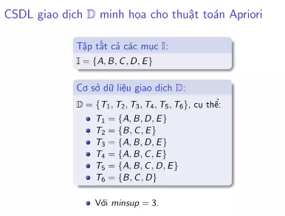
 |  | UV1 |  | TX1
TID | Items | Items | Support | Items | Support
T1 | A B D E | A | 4 | A | 4
T2 | B C E | B | 6 | B | 6
T3 | A B D E | C | 4 | C | 4
T4 | A B C E | D | 4 | D | 4
T5 | A B C D E | E | 5 | E | 5
T6 | B C D
 |  | UV2 |  | TX2
 |  | Items | Support | Items | Support
 |  | A B | 4 | A B | 4
 |  | A C | 2 | A D | 3
 |  | A D | 3 | A E | 4
 |  | A E | 4 | B C | 3
 |  | B C | 3 | B D | 4
 |  | B D | 4 | B E | 5
 |  | B E | 5 | C E | 3
 |  | C D | 2 | D E | 3
 |  | C E | 3
 |  | D E | 3

 |  | UV3 |  | TX3
 |  | Items | Support | Items | Support
 |  | A D E | 3 | A B D | 3
 |  | A B D | 3 | A B E | 4
 |  | A B E | 4 | B C E | 3
 |  | B C E | 3 | B D E | 3
 |  | B C D | 2 | A D E | 3
 |  | B D E | 3

 |  | UV4 |  | TX4
 |  | Items | Support | Items | Support
 |  | A B D E | 3 | A B D E | 3

vd2
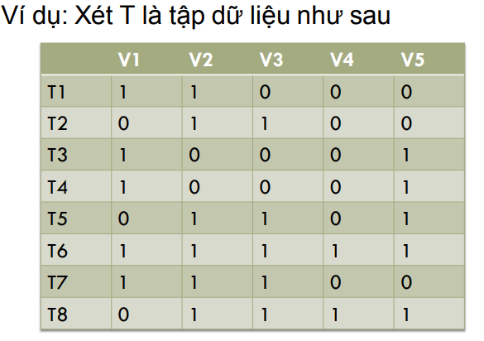
 |  |  | UV1 |  | TX1
 | TID | Items | Items | Support | Items | Support
 | T1 | V1 V2 | V1 | 5 | V1 | 5
 | T2 | V2 V3 | V2 | 5 | V2 | 5
 | T3 | V1 V5 | V3 | 5 | V3 | 5
 | T4 | V1 V5 | V4 | 2 | V5 | 5
 | T5 | V2 V3 V5 | V5 | 5
 | T6 | V1 V2 V3 V4 V5
 | T7 | V1 V2 V3
 | T8 | V2 V3 V4 V5
minsup = 3 |  |  | UV2 |  | TX2
 |  |  | Items | Support | Items | Support
I = {V2, V3, V5} |  |  | V1 V2 | 3 | V1 V2 | 3
S = {{V2}, {V3}, {V5}, {V2, V3}, {V2, V5}, {V3, V5}} |  |  | V1 V3 | 2 | V1 V5 | 3
Quy tắc kết hợp: |  |  | V1 V5 | 3 | V2 V3 | 5
S->(I-S) |  |  | V2 V3 | 5 | V2 V5 | 3
Nếu support(I)/support(S)>=min_confidence |  |  | V2 V5 | 3 | V3 V5 | 3
Lấy: |  |  | V3 V5 | 3
min_confidence = 60%
Khám phá các luật kết hợp |  |  | UV3 |  | TX3
R1: V2&V3->V5 |  |  | Items | Support | Items | Support
Conf = sup{V2, V3, V5}/sup{V2, V3} = 3/5 = 60% |  |  | V1 V2 V5 | 1 | V2 V3 V5 | 3 | I = {V2, V3, V5}
R1 chọn |  |  | V2 V3 V5 | 3

R2: V2&V5->V3
Conf = sup{V2, V3, V5}/sup{V2, V5} = 3/3 = 100%
R2 chọn

R3: V3&V5->V2
Conf = sup{V2, V3, V5}/sup{V3, V5} = 3/3 = 100%
R3 chọn

R4: V2->V3&V5
Conf = sup{V2, V3, V5}/sup{V2} = 3/5 = 60%
R3 chọn

R4: V3->V2&V5
Conf = sup{V2, V3, V5}/sup{V3} = 3/5 = 60%
R3 chọn

R5: V5->V2&V3
Conf = sup{V2, V3, V5}/sup{V5} = 3/5 = 60%
R3 chọn

